G.4-2568
ภาพถ่ายและรูปตัดขวางลำน้ำสถานีสำรวจอุทกวิทยาน้ำแม่กรณ์ (G.4)
บ้านปางริมกรณ์ ต.แม่กรณ์ อ.เมือง จ.เชียงราย ปี 2568
 |  |  |  |  |  |  |  |  |  |  |  | 2567 |  |  | 2568
 |  |  |  |  |  |  |  |  |  |  |  | สำรวจเมื่อ 23 ม.ค.2567 |  |  | สำรวจเมื่อ 14 ม.ค.2568
 |  |  |  |  |  |  |  |  |  |  |  | ระยะ | ระดับ | ผิวน้ำ | ระยะ | ระดับ | ผิวน้ำ
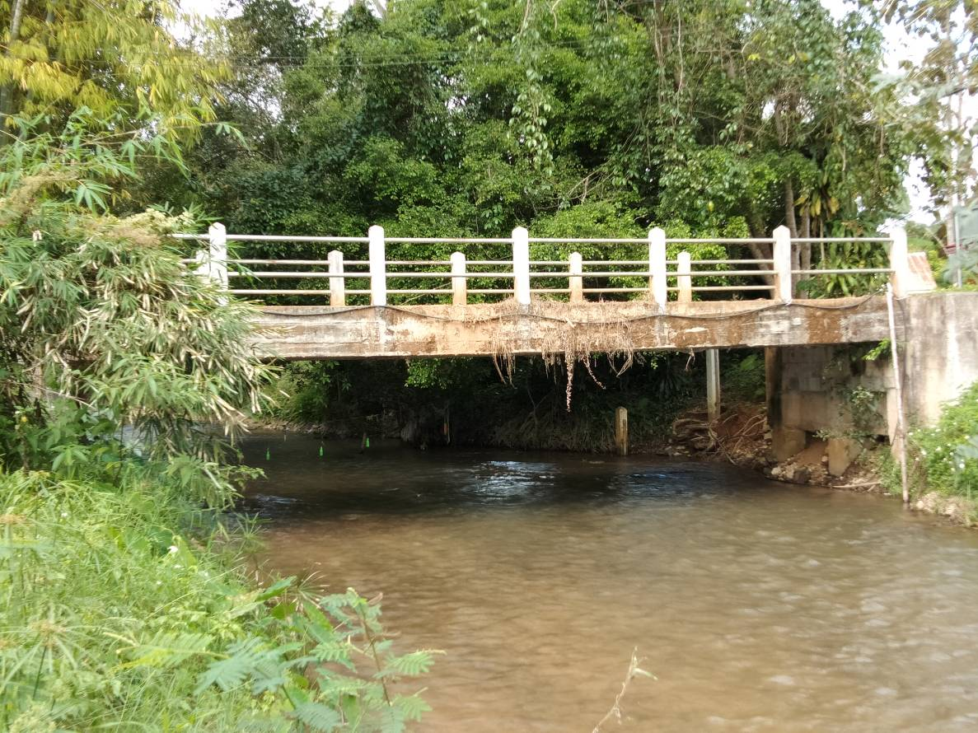
 |  |  |  |  |  |  |  |  |  |  |  | -50 | 465.925 | 463.000 | -50 | 465.931 | 462.880
 |  |  |  |  |  |  |  |  |  |  |  | -40 | 465.790 | 463.000 | -40 | 465.794 | 462.880
 |  |  |  |  |  |  |  |  |  |  |  | -30 | 465.680 | 463.000 | -30 | 465.692 | 462.880
 |  |  |  |  |  |  |  |  |  |  |  | -20 | 465.852 | 463.000 | -20 | 465.855 | 462.880
 |  |  |  |  |  |  |  |  |  |  |  | -10 | 465.714 | 463.000 | -10 | 465.721 | 462.880
 |  |  |  |  |  |  |  |  |  |  |  | 0 | 465.780 | 463.000 | 0 | 465.780 | 462.880
 |  |  |  |  |  |  |  |  |  |  |  | 0 | 463.435 | 463.000 | 0 | 463.242 | 462.880
 |  |  |  |  |  |  |  |  |  |  |  | 1 | 463.000 | 463.000 | 0.5 | 462.880 | 462.880
 |  |  |  |  |  |  |  |  |  |  |  | 1 | 462.850 | 463.000 | 1 | 462.630 | 462.880
 |  |  |  |  |  |  |  |  |  |  |  | 2 | 462.850 | 463.000 | 2 | 462.400 | 462.880
 |  |  |  |  |  |  |  |  |  |  |  | 3 | 462.810 | 463.000 | 3 | 462.510 | 462.880
 |  |  |  |  |  |  |  |  |  |  |  | 4 | 462.800 | 463.000 | 4 | 462.640 | 462.880
 |  |  |  |  |  |  |  |  |  |  |  | 5 | 462.840 | 463.000 | 5 | 462.830 | 462.880
 |  |  |  |  |  |  |  |  |  |  |  | 6 | 462.750 | 463.000 | 6 | 462.860 | 462.880
รูปตัดขวางลำน้ำน้ำแม่กรณ์ที่แนวสำรวจปริมาณน้ำ
 |  |  |  |  |  |  |  |  |  |  |  | 7 | 462.800 | 463.000 | 7 | 462.911 | 462.880
 |  |  |  |  |  |  |  |  |  |  |  | 8 | 462.860 | 463.000 | 8 | 462.902 | 462.880
 |  |  |  |  |  |  |  |  |  |  |  | 9 | 463.085 | 463.000 | 9 | 462.830 | 462.880
 |  |  |  |  |  |  |  |  |  |  |  | 10 | 463.098 | 463.000 | 10 | 462.800 | 462.880
 |  |  |  |  |  |  |  |  |  |  |  | 11 | 463.104 | 463.000 | 11 | 463.113 | 462.880
 |  |  |  |  |  |  |  |  |  |  |  | 12 | 463.985 | 463.000 | 12 | 463.994 | 462.880
 |  |  |  |  |  |  |  |  |  |  |  | 12 | 465.777 | 463.000 | 12 | 465.777 | 462.880
 |  |  |  |  |  |  |  |  |  |  |  | 20 | 465.351 | 463.000 | 20 | 465.355 | 462.880
 |  |  |  |  |  |  |  |  |  |  |  | 30 | 465.642 | 463.000 | 30 | 465.654 | 462.880
 |  |  |  |  |  |  |  |  |  |  |  | 40 | 466.358 | 463.000 | 40 | 466.347 | 462.880
 |  |  |  |  |  |  |  |  |  |  |  | 50 | 468.251 | 463.000 | 50 | 468.262 | 462.880
 |  |  |  |  |  |  |  |  |  |  |  | 60 | 470.331 | 463.000 | 60 | 470.324 | 462.880

ระยะ | -50 | -40 | -30 | -20 | -10 | 0 | 0 | 0.5 | 1 | 2 | 3
ระดับ | 465.931 | 465.794 | 465.692 | 465.855 | 465.721 | 465.780 | 463.242 | 462.880 | 462.630 | 462.400 | 462.510
ระยะ | 4 | 5 | 6 | 7 | 8 | 9 | 10 | 11 | 12 | 12 | 20
ระดับ | 462.640 | 462.830 | 462.860 | 462.911 | 462.902 | 462.830 | 462.800 | 463.113 | 463.994 | 465.777 | 465.355
ระยะ | 30 | 40 | 50 | 60
ระดับ | 465.654 | 466.347 | 468.262 | 470.324
ระยะ
ระดับ
ระยะ
ระดับ
ระยะ
ระดับ

 | BM. | 465.745 | ม.(ร.ท.ก.) |  | ตลิ่งฝั่งซ้าย | 465.780 | ม.(ร.ท.ก.) |  | ตลิ่งฝั่งขวา | 465.777 | ม.(ร.ท.ก.)
 | ท้องน้ำ | 462.400 | ม.(ร.ท.ก.) |  | ศูนย์เสา | 461.700 | ม.(ร.ท.ก.) |  | สำรวจเมื่อ 14 ม.ค.2568

 |  |  |  |  |  |  |  |  | ผู้สำรวจ นายสุภเดช เตชะสา

 |  |  |  | ตรวจสอบหมุดหลักฐานแล้ว

 |  |  |  |  | เปลี่ยนรูปแล้ว

